35 主業経営体数比率（個人経営体数当たり）
35 主業経営体数比率（個人経営体数当たり）

 | 時点 2020(R2)年2月1日（５年毎）
 | 単位 ％ |  |  |  |  |  |  |  | 偏差値 |  | 54.8
順位 |  | 都道府県名 |  | 数 値 |  |  | 順位 | 都道府県名 |  | 数 値

 |  | 0 | 全 国 |  | 22.3 | 0.0 | 24 | 0 | 岩 手 |  | 19.7 | 0
1 |  | 0 | 北海道 |  | 71.7 | 0.0 | 25 | 0 | 宮 城 |  | 18.1 | 0
2 |  | 0 | 青 森 |  | 41.1 | 0.0 | 26 | 0 | 福 島 |  | 17.6 | 0
3 |  | 0 | 宮 崎 |  | 34.7 | 0.0 | 27 | 0 | 神奈川 |  | 17.5 | 0
4 |  | 0 | 高 知 |  | 33.3 | 0.0 | 28 | 0 | 新 潟 |  | 17.0 | 0
4 |  | 0 | 沖 縄 |  | 33.3 | 0.0 | 29 | 0 | 埼 玉 |  | 16.6 | 0
6 |  | 0 | 熊 本 |  | 33.1 | 0.0 | 30 | 0 | 大 分 |  | 16.2 | 0
7 |  | 0 | 和歌山 |  | 31.9 | 0.0 | 31 | 0 | 鳥 取 |  | 13.6 | 0
8 |  | 0 | 長 崎 |  | 31.6 | 0.0 | 32 | 0 | 奈 良 |  | 12.3 | 0
9 |  | 0 | 鹿児島 |  | 31.1 | 0.0 | 33 | 0 | 大 阪 |  | 11.9 | 0
10 |  | 0 | 佐 賀 |  | 30.3 | 0.0 | 34 | 0 | 京 都 |  | 11.5 | 0
11 |  | 0 | 山 形 |  | 28.3 | 0.0 | 35 | 0 | 石 川 |  | 11.2 | 0
12 |  | 0 | 群 馬 |  | 26.5 | 0.0 | 36 | 0 | 東 京 |  | 11.0 | 0
13 |  | ◎ | 千 葉 |  | 26.4 | 0.0 | 37 | 0 | 香 川 |  | 10.9 | 0
14 |  | 0 | 愛 知 |  | 26.2 | 0.0 | 38 | 0 | 兵 庫 |  | 10.1 | 0
15 |  | 0 | 福 岡 |  | 25.5 | 0.0 | 38 | 0 | 岡 山 |  | 10.1 | 0
16 |  | 0 | 静 岡 |  | 24.6 | 0.0 | 40 | 0 | 三 重 |  | 10.0 | 0
17 |  | 0 | 山 梨 |  | 23.7 | 0.0 | 41 | 0 | 岐 阜 |  | 9.9 | 0
18 |  | 0 | 栃 木 |  | 23.2 | 0.0 | 41 | 0 | 山 口 |  | 9.9 | 0
19 |  | 0 | 茨 城 |  | 21.9 | 0.0 | 43 | 0 | 滋 賀 |  | 9.6 | 0
20 |  | 0 | 秋 田 |  | 21.4 | 0.0 | 44 | 0 | 広 島 |  | 9.3 | 0
21 |  | 0 | 愛 媛 |  | 21.3 | 0.0 | 45 | 0 | 島 根 |  | 9.0 | 0
22 |  | 0 | 長 野 |  | 20.6 | 0.0 | 46 | 0 | 富 山 |  | 8.0 | 0
23 |  | 0 | 徳 島 |  | 20.4 | 0.0 | 47 | 0 | 福 井 |  | 7.5 | 0
主業経営体数比率 （個人経営体数当たり）
北海道 | 71.7
青 森 | 41.1
岩 手 | 19.7
宮 城 | 18.1
秋 田 | 21.4
山 形 | 28.3
福 島 | 17.6
茨 城 | 21.9
栃 木 | 23.2
群 馬 | 26.5
埼 玉 | 16.6
千 葉 | 26.4
東 京 | 11
神奈川 | 17.5
新 潟 | 17
富 山 | 8
石 川 | 11.2
福 井 | 7.5
山 梨 | 23.7
長 野 | 20.6
岐 阜 | 9.9
静 岡 | 24.6
愛 知 | 26.2
三 重 | 10
滋 賀 | 9.6
京 都 | 11.5
大 阪 | 11.9
兵 庫 | 10.1
奈 良 | 12.3
和歌山 | 31.9
鳥 取 | 13.6
島 根 | 9
岡 山 | 10.1
広 島 | 9.3
山 口 | 9.9
徳 島 | 20.4
香 川 | 10.9
愛 媛 | 21.3
高 知 | 33.3
福 岡 | 25.5
佐 賀 | 30.3
長 崎 | 31.6
熊 本 | 33.1
大 分 | 16.2
宮 崎 | 34.7
鹿児島 | 31.1
沖 縄 | 33.3

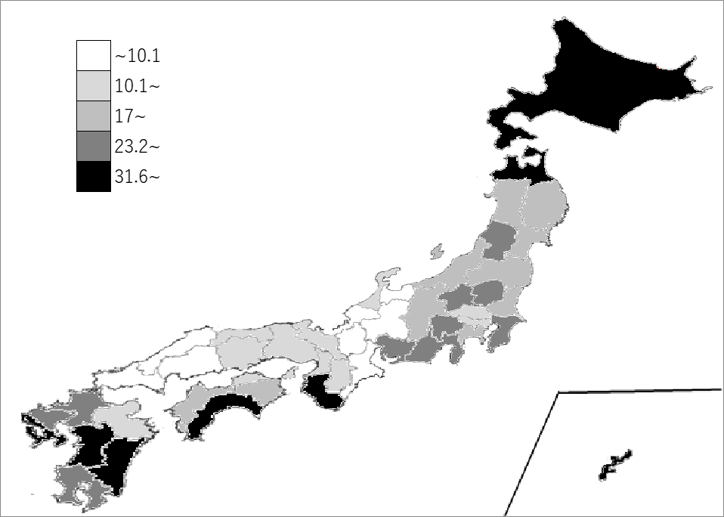
千葉県の推移
平成12年 | 19.2 | 19
平成17年 | 22.6 | 21
平成22年 | 25.8 | 25
平成27年 | 30.6 | 29
令和2年 | 26.4 | 13

《備 考》 ・資料出所 農林水産省「2020年農林業センサス 農林業経営体調査報告書-総括編-」 ・算出方法 主業経営体数（個人経営体）÷個人経営体数 ・参 考 千葉県の個人経営体数は、34,459経営体で6位。全国は、1,037,342経営体。 千葉県の主業経営体数は、9,114経営体で5位。全国は、230,855経営体。 注）1.集計方法が異なるため、推移グラフのH27年以前と比較は出来ませんので、 留意願います。 2.H27年以前は販売農家のうち専業農家数の割合を掲載しています。 3.販売農家の専業農家数については、R2年調査では集計しないこととなりました。

